数据记录
序号 | 厂家名称 | TID | 标签号 | 图片 | 记录时间
1 | 饲喂 | sdfafaaf | 1232141231 | 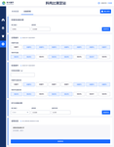 | 2025-08-20 11:01:05
2 | 饲喂 | adfafa1231 | 12313dfaa | 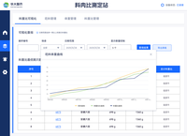 | 2025-08-20 11:03:00
3 | 12 | 123 | 12313 | 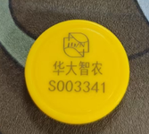 | 2025-08-21 15:07:31
4 | 12 | 23123 | 3213131 |  | 2025-08-21 15:09:16
5 | 12 | 2313131 | 2131313 |  | 2025-08-21 15:09:24
6 | 12 | 23123 | 3213131 |  | 2025-08-21 15:09:16
7 | 12 | 2313131 | 2131313 |  | 2025-08-21 15:09:24
8 | 1111 | E280699520004012036536B6 | S003340 |  | 2025-08-21 20:19:37
9 | 1111 | E280699520004012036536B6 | S003378 |  | 2025-08-21 20:19:52
10 | 1111 | E28069952000401203673682 | N/A |  | 2025-08-21 20:20:00
11 | 555 | N/A | S003378 | 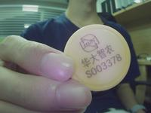 | 2025-08-21 20:28:54
12 | 555 | E28069952000401203673682 | S003340 | 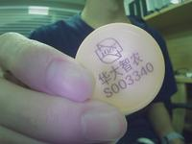 | 2025-08-21 20:29:05
13 | 555 | E280699520004012036536B6 | N/A |  | 2025-08-21 20:29:28
14 | 555 | E28069952000401203673682 | S003378 | 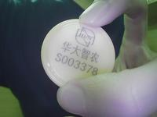 | 2025-08-21 20:30:01
15 | 555 | E28069952000401203673682 | N/A |  | 2025-08-21 20:30:25

